Sheet1
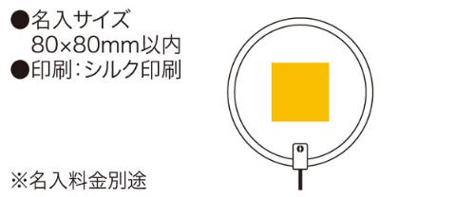
提 案 書

たためるうちわ |  | 参考上代 | ¥180 | 販売価格
 |  | （税別） |  | （税別）
【JAN】 | 4562121885844
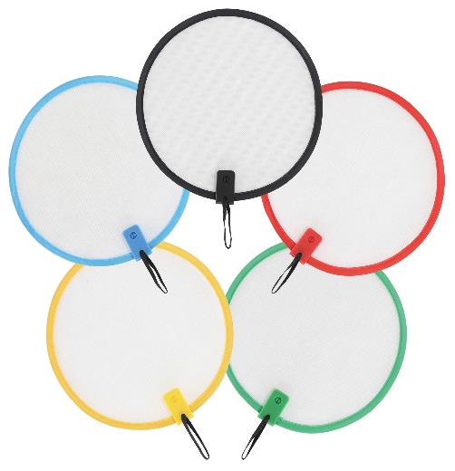  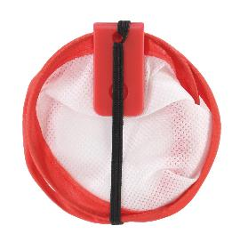 |  |  | 【商品番号】 6849 【本体サイズ】 使用時:φ200mm・収納時：φ85mm・12ｇ 【パッケージサイズ】 220×225×2mm・16ｇ 【個装形態】 ポリ袋入 【色・柄】 ブルー・ブラック・レッド・イエロー・グリーン（色指定不可） 【材質】 不織布・スチール・ポリプロピレン 【入数】 400 【商品説明】 ポケットサイズに小さくたためる持ち運びに便利なまんまるうちわ 【備考】 SDGsNO.12.13 【生産国】 中国

